TFIT08261125
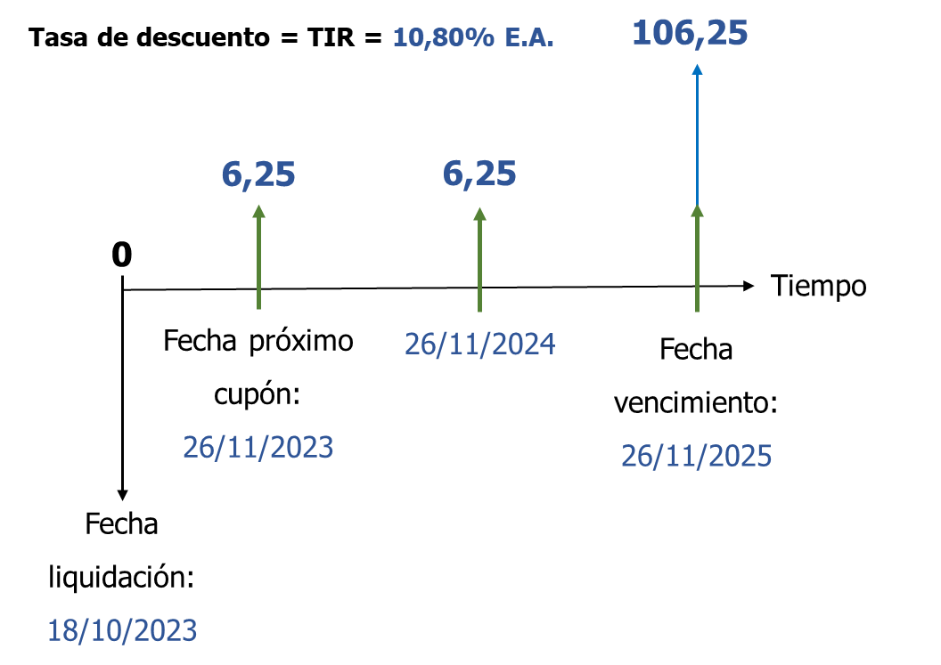
Referencia | TFIT08261125
Precio limpio | 91.781
Rendimiento | 10.80%
Nominal | 100
Tasa cupón | 6.25%
Cupón | 6.25
Frecuencia cupón | Anual
Vencimiento | 2025-11-26
Liquidación | 2023-10-18
Base | 365

$$\text{Precio} \text{sucio} \text{=}\sum_{\text{t}\text{=1}}^{\text{n}}{\frac{\text{Cupones}}{{\text{(1} \text{+} \text{TIR}\text{)}}^{\text{t}}} \text{+} \frac{\text{Valor} \text{nominal}}{{\text{(1} \text{+} \text{TIR}\text{)}}^{\text{n}}}}$$
 | Fechas | Días | Años | Flujo de Caja | VP FC
Próximo cupón | 2023-11-26 | 39 | 0.10684931507 | 6.25 | 6.182
 | 2024-11-26 | 405 | 1.1095890411 | 6.25 | 5.578
 | 2025-11-26 | 770 | 2.1095890411 | 106.25 | 85.579
 |  |  |  | Precio sucio | 97.339

 |  |  |  | Precio limpio | 91.782 | =>PRECIO(fecha liquidación; fecha vencimiento; tasa cupón; TIR; 100; 1; 1)

